关系图
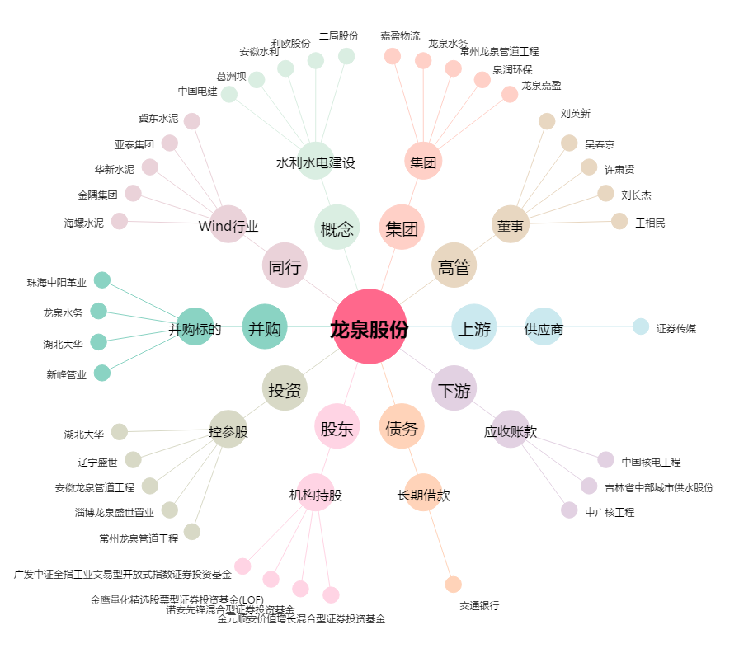
龙泉股份[002671.SZ] - 关系概览图

